Superiores
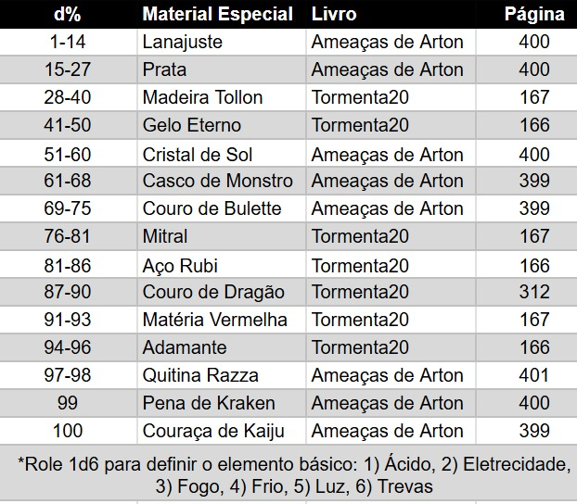
MELHORIAS DE ARMAS |  |  |  | MELHORIAS DE ARMADURAS & ESCUDOS |  |  |  | MELHORIAS DE ESOTÉRICOS
d% | Melhoria | Livro | Página | d% | Melhoria | Livro | Página | d% | Melhoria | Livro | Página
2025-10-01 | Atroz* | Tormenta20 | 164 | 2025-10-01 | Ajustada | Tormenta20 | 164 | 2025-03-01 | Banhado a ouro | Tormenta20 | 164
2025-12-11 | Banhada a ouro | Tormenta20 | 164 | 11-14 | Balístico | Heróis de Arton | 239 | 04-18 | Canalizador | Tormenta20 | 164
13-20 | Certeira | Tormenta20 | 164 | 15-18 | Banhada a ouro | Tormenta20 | 164 | 19-21 | Canônico | Deuses de Arton | 54
21 | Conduíte | Deuses de Arton | 54 | 19-22 | Cravejada de gemas | Tormenta20 | 164 | 22-24 | Cravejado de gemas | Tormenta20 | 164
22-23 | Cravejada de gemas | Tormenta20 | 164 | 23-27 | Delicada | Tormenta20 | 164 | 25-28 | Discreto | Tormenta20 | 164
24-31 | Cruel | Tormenta20 | 164 | 28-29 | Deslumbrante* | Heróis de Arton | 239 | 29-43 | Energético | Tormenta20 | 165
32-33 | Discreta | Tormenta20 | 164 | 30-31 | Diligente | Deuses de Arton | 54 | 44-58 | Harmonizado | Tormenta20 | 165
34-38 | Equilibrada | Tormenta20 | 165 | 32-35 | Discreta | Tormenta20 | 164 | 59-61 | Macabro | Tormenta20 | 165
39-42 | Farpada | Heróis de Arton | 239 | 36-39 | Espinhos | Tormenta20 | 165 | 62-70 | Material especial** | Tormenta20 | 165
43-44 | Guarda | Heróis de Arton | 239 | 40-43 | Injetora | Heróis de Arton | 240 | 71-80 | Poderoso | Tormenta20 | 166
45-48 | Harmonizada | Tormenta20 | 165 | 44-47 | Inscrito | Deuses de Arton | 54 | 81-90 | Potencializador* | Heróis de Arton | 240
49 | Incendiária | Heróis de Arton | 239 | 48-49 | Macabra | Tormenta20 | 165 | 91-100 | Vigilante | Tormenta20 | 166
50-53 | Injeção alquímica | Tormenta20 | 165 | 50-59 | Material especial** | Tormenta20 | 165
54-55 | Macabra | Tormenta20 | 165 | 60-64 | Polida | Tormenta20 | 166
56-65 | Maciça | Tormenta20 | 165 | 65-84 | Reforçada | Tormenta20 | 166
66-75 | Material especial** | Tormenta20 | 165 | 85-95 | Selada | Tormenta20 | 166
76-79 | Mira telescópica | Tormenta20 | 166 | 96-100 | Sob medida* | Tormenta20 | 166
80-87 | Precisa | Tormenta20 | 166
88-89 | Pressurizada | Heróis de Arton | 240
90-99 | Pungente* | Tormenta20 | 166
100 | Usada | Heróis de Arton | 240

Se rolar uma melhoria que não se aplique ao item em questão (por exemplo, uma melhoria exclusiva de escudos para uma armadura), role novamente.
*Conta como duas melhorias e inclui a melhoria de pré-requisito. Se o item só possuir uma, role novamente.
**Role 1d6 para definir o material: 1) aço-rubi, 2) adamante, 3) gelo eterno, 4) madeira Tollon, 5) matéria vermelha, 6) mitral./ Na verdade, role na tabela de materiais especiais abaixo.

